גיליון1
main |  |  |  | func(str=&str[0],str1=&str1)
פקודה | str | str1 | command | str | str1 | found | תנאי | ערך מוחזר
char *str="this…" | this is question number 5 !! |  |  | &str[0] | &str1
func(str,&str1) |  | &str[4] | int found=0 |  |  | 0
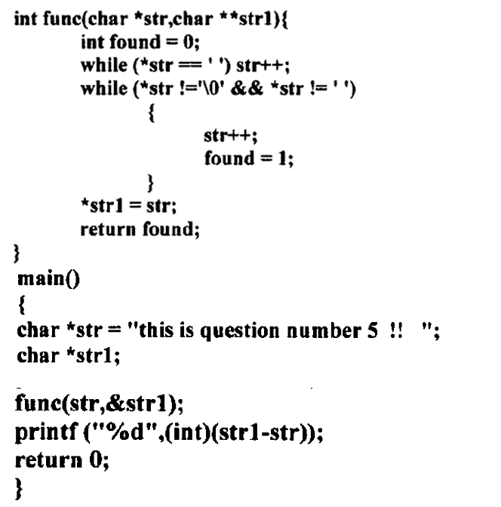
printf("%d",(int)(str1-str)); |  |  | while(*str==' ') |  |  |  | F
printf("%d",(int)(&str[4]-&str[0])); |  |  | while(*str!='\0')&&*str!=' ') |  |  |  | T&&T
 |  |  | str++; | &str[1]
 |  |  | found=1; |  |  | 1
 |  |  | while(*str!='\0')&&*str!=' ') |  |  |  | t&&T
 |  |  | str++; | &str[2]
 |  |  | found=1; |  |  | 1
 |  |  | …
 |  |  |  | &str[4]
 |  |  | while(*str!='\0')&&*str!=' ') |  |  |  | F&&T=F
 |  |  | *str1=str;
 |  |  | return found |  |  |  |  | 1

פלט
4
מה מבצעת הפונקציה?
מקבלת כתובת של מחרוזת וכתובת של מצביע. הפונקציה מחפשת את מיקומו של הרווח הראשון או NULL (מה שיופיע קודם) ושמה את הכתובת של מיקום זה במצביע שעליו מצביע -str1.

